竹水鉄砲
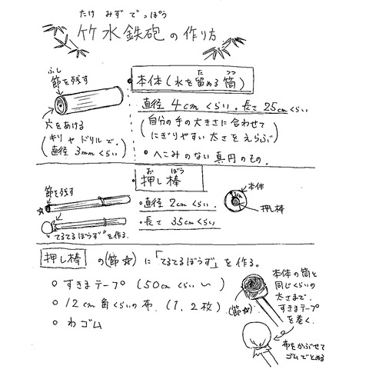
材 料
本体 | 真竹：（子供）直径3㎝±0.5㎝ 一節
 | （大人）直径4㎝±0.5㎝ 一節
押し棒 | 真竹：直径1~2㎝ 二節
 | 本体に差し込んだ時周囲に1㎝程度余裕があるくらい
その他 | ・隙間テープ（広幅）60㎝程度（竹の太さによって変わります）
 | （使い古した＜スポンジ＞や＜タオルを細長いリボン状に割いたもの＞などでもOKです。）
 | ・布（12㎝角くらいの正方形）
 | ・輪ゴム

